ANEXO 3
PROCESO DE CONTRATACION No 011 DE 2023 CONVOCATORIA PUBLICA LA EMPRESA SOCIAL DEL ESTADO SALUD DEL TUNDAMA CONTRATAR LA PRESTACIÓN DE SERVICIOS DE APOYO TEMPORAL MEDIANTE ENVIÓ DE TRABAJADORES EN MISIÓN, A LA GESTIÓN EN PROCESOS ADMINISTRATIVOS, ASISTENCIALES Y MISIONALES DE LA E.S.E. SALUD DEL TUNDAMA ANEXO 3
TRABAJADOR | SALARIO BASICO EN PESOS COLOMBIANOS POR TRABAJADOR | DIAS | INGRESO BASE | NUMERO DE TRABAJADORES | EDUCACION Y/O FORMACION ACADEMICA | INGRESO BASE | AUXILIO DE TRANSPORTE | TOTAL APORTES | TOTAL PRESTACIONES | DOTACION | SUBTOTAL | VALOR DE NOVIEMBRE Y DICIEMBRE 2023 POR TRABAJADOR | ADMON% | SUBTOTAL | IVA 19% | SUBTOTAL POR CARGO | VALOR TOTAL FACTURA
2.4.5.02.09.01 Compra de servicios para la venta (Contratacion de servicios asistenciales)
Médico | $ 3,801,000 | 30 | $ 3,801,000 | 16 | Profesional Universitario
Médico (6 horas) | $ 2,850,750 | 30 | $ 2,850,750 | 3 | Profesional Universitario
Odontólogo | $ 2,887,500 | 30 | $ 2,887,500 | 6 | Profesional Universitario
Bacteriólogo | $ 2,373,000 | 30 | $ 2,373,000 | 4 | Profesional Universitario
Psicólogo | $ 2,321,000 | 30 | $ 2,321,000 | 1 | Profesional Universitario
Enfermero | $ 2,373,000 | 30 | $ 2,373,000 | 8 | Profesional Universitario
Técnico o Auxiliar de Enfermería | $ 1,294,403 | 30 | $ 1,294,403 | 11 | Técnico o Auxiliar de Enfermería
Regente de Farmacia | $ 1,718,816 | 30 | $ 1,718,816 | 4 | Regente de Farmacia
Técnico o Auxiliar De Odontología | $ 1,294,403 | 30 | $ 1,294,403 | 3 | Técnico o Auxiliar de Odontología
Higienista Oral | $ 1,294,403 | 30 | $ 1,294,403 | 3 | Higienista Oral
Técnico o Auxiliar Laboratorio Clínico | $ 1,294,403 | 30 | $ 1,294,403 | 2 | Técnico o Auxiliar de Laboratorio Clínico, Técnico o Auxiliar de Enfermería o Afines
Conductor Apoyo Misional y Administrativo | $ 1,228,012 | 30 | $ 1,228,012 | 4 | Bachilleres
2.1.2.02.02.02.008.02 Remuneracion por servicios tecnicos y profesionales
Técnico o Auxiliar Asignación de Citas | $ 1,294,403 | 30 | $ 1,294,403 | 6 | Técnico o auxiliar de enfermería
Técnico o Auxiliar Administrativo en Facturación | $ 1,294,403 | 30 | $ 1,294,403 | 6 | Auxiliar Administrativo o Técnico Auxiliar Administrativo en Salud
Auxiliar SIAU | $ 1,294,403 | 30 | $ 1,294,403 | 2 | Técnico o Auxiliar de Enfermería
Tecnólogo área Financiera | $ 1,718,816 | 30 | $ 1,718,816 | 1 | Tecnólogo en Gestión Financiera o Afines
Tecnólogo Administrativo – Gestión Jurídica y de Contratación | $ 1,718,816 | 30 | $ 1,718,816 | 1 | Tecnólogo en Ciencias de la Información y la Documentación, Bibliotecología y Archivística y/o Afines.
Tecnólogo en Sistemas | $ 1,718,816 | 30 | $ 1,718,816 | 1 | Tecnólogo en Sistemas o Afines
Auxiliar area de sistemas (Apoyo en corrección y alistamiento de información COVID-19) | $ 1,294,403 | 30 | $ 1,294,403 | 1 | Auxiliar Administrativo o Técnico Auxiliar Administrativo en Salud
Técnólogo para apoyo en generación de RIPS | $ 1,718,816 | 30 | $ 1,718,816 | 1 | Tecnólogo en Sistemas o Afines
Auxiliar de archivo | $ 1,294,403 | 30 | $ 1,294,403 | 1 | Auxiliar Administrativo o Técnico Auxiliar Administrativo en Salud
Apoyo Gestión del Ambiente Físico - Almacén | $ 1,718,816 | 30 | $ 1,718,816 | 1 | Tecnólogo en Administración o Afines
Apoyo Mantenimiento Hospitalario | $ 1,228,013 | 30 | $ 1,228,013 | 2 | Bachiller

TRABAJADOR | SALARIO BASICO EN PESOS COLOMBIANOS POR TRABAJADOR | DIAS | INGRESO BASE | NUMERO DE TRABAJADORES | EDUCACION Y/O FORMACION ACADEMICA | INGRESO BASE | AUXILIO DE TRANSPORTE | TOTAL APORTES | TOTAL PRESTACIONES | DOTACION | SUBTOTAL | VALOR DE ABRIL A JUNIO 2023 POR TRABAJADOR | ADMON% | SUBTOTAL | IVA 19% | SUBTOTAL POR CARGO | VALOR TOTAL FACTURA
2.4.5.02.09.03 COVID 19
Técnico o Auxiliar de Enfermería | $ 1,294,403 | 30 | $ 1,294,403 | 3 | Técnico o Auxiliar de Enfermería
Jefe de enfermeria | $ 2,373,000 | 30 | $ 2,373,000 | 1 | Profesional universitario

NOTA: No se puede exceder el valor total de cada Rubro.

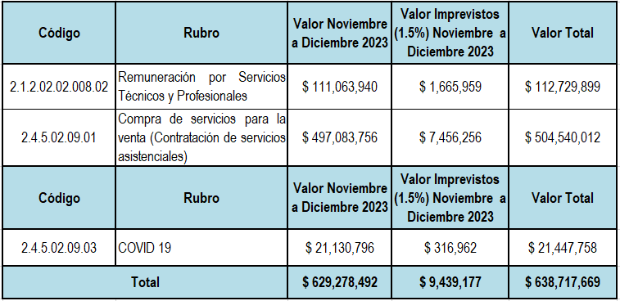
Valor total de la propuesta para dos (2) meses en pesos SEISCIENTOS TREINTA Y OCHO MILLONES SETECIENTOS DIECISIETE MIL SEISCIENTOS SESENTA Y NUEVE PESOS ($638.717.669).

